Портфель
asset | Action |  |  | asset | Action | asset | Action
SXP |  | NEO |  | INJ |  | SXP | by | XVS | sell
UNI |  | INJ | sell | FTM |  | REN | by | SOL | sell
SOL |  | SRM | sell | ALPHA | by | OG | by | UNI | sell
CTSI |  | IOTX | sell | UNI |  | BNB | by
 |  |  |  | HNT
 |  |  |  | ETH
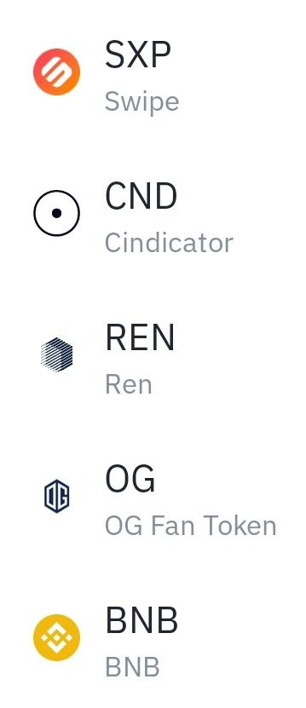
 |  |  |  | UNIUP
 |  |  |  | SOL
 |  |  |  | WAVES
 |  |  |  | MKR | by
 |  |  |  | ETHUP
 |  |  |  | JUV
 |  |  |  | CAKE
 |  |  |  | ALICE | by
 |  |  |  | SRM
 |  |  |  | TLM | by
 |  |  |  | TKO | by
 |  |  |  | MATIC
 |  |  |  | COMP
 |  |  |  | SLP
 |  |  |  | BURGER
 |  |  |  | BAKE
 |  |  |  | NKN
 |  |  |  | AVAX | by

 |  |  |  | 20210505

